Bilješke
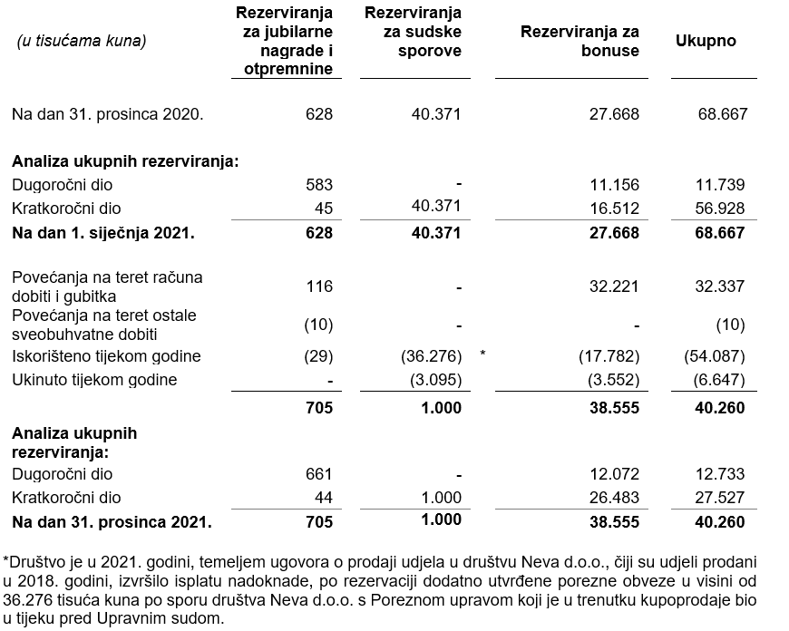
BILJEŠKE UZ FINANCIJSKE IZVJEŠTAJE - GFI Naziv izdavatelja: Atlantic Grupa d.d. OIB: 71149912416 Izvještajno razdoblje: 1. siječnja 2021. - 31. prosinca 2021. Bilješke uz financijske izvještaje sastavljaju se sukladno odredbama Međunarodnih standarda financijskog izvještavanja (dalje: MSFI) na način da trebaju: a) pružiti informacije o osnovi za sastavljanje financijskih izvještaja i određenim računovodstvenim politikama primijenjenim u skladu s Međunarodnim računovodstvenim standardom 1 (MRS 1), b) objaviti informacije prema MSFI-a koje nisu prezentirane u izvještaju o financijskom položaju, izvještaju o sveobuhvatnoj dobiti, izvještaju o novčanim tokovima i izvještaju o promjenama kapitala, c) pružiti dodatne informacije koje nisu prezentirane u izvještaju o financijskom položaju, izvještaju o sveobuhvatnoj dobiti, izvještaju o novčanim tokovima i izvještaju o promjeni kapitala, ali su važne za razumijevanje bilo kojeg od njih. (d) U bilješkama uz godišnje financijske izvještaje, osim gore navedenih informacija, objavljuju se i sljedeće informacije: 1. naziv, sjedište poduzetnika (adresa), pravni oblik poduzetnika, državu osnivanja, matični broj subjekta, osobni identifikacijski broj te, ako je primjenjivo, da je poduzetnik u likvidaciji, stečaju, skraćenom postupku prestanka ili izvanrednoj upravi 2. usvojene računovodstvene politike 3. ukupan iznos svih financijskih obveza, jamstava ili nepredviđenih izdataka koji nisu uključeni u bilancu, te naznaku prirode i oblika eventualno uspostavljenog stvarnog osiguranja koje je dano; sve obveze koje se odnose na mirovine poduzetnika unutar grupe ili društva povezana sudjelujućim interesom objavljuju se odvojeno 4. iznos predujmova i odobrenih kredita članovima administrativnih, upravljačkih i nadzornih tijela, s naznakama kamatnih stopa, glavnih uvjeta i svih otplaćenih, otpisanih ili ukinutih iznosa, kao i obveza dogovorenih u njihovu korist preko bilo kakvih jamstava, s naznakom ukupnog iznosa za svaku kategoriju 5.

Financijski izvještaji Društva sastavljeni su sukladno Međunarodnim standardima financijskog izvještavanja (MSFI) koji su odobreni od Europske Unije (EU), primjenom metode povijesnog troška.
Sastavljanje financijskih izvještaja sukladno Međunarodnim standardima financijskog izvještavanja (MSFI) zahtijeva upotrebu određenih ključnih računovodstvenih procjena. Također se od Uprave zahtijeva da se služi prosudbama u procesu primjene računovodstvenih politika Društva. Područja koja uključuju viši stupanj prosudbe ili složenosti, odnosno područja gdje su pretpostavke i procjene značajne za financijske izvještaje prikazana su u bilješci 4 uz revidirane financijske izvještaje.
Društvo je sastavilo ove odvojene financijske izvještaje u skladu s hrvatskim zakonskim propisima. Društvo je također sastavilo konsolidirane financijske izvještaje na dan 31. prosinca 2021. godine i godinu koja je tada završila, u skladu s MSFI koji su odobreni od strane Europske Unije (EU) za Društvo i njegova ovisna društva (Grupa) koji su odobreni od strane Uprave na dan 28. ožujka 2022. godine. Korisnici ovih odvojenih financijskih izvještaja trebali bi ih čitati zajedno s konsolidiranim financijskim izvještajima Grupe na dan 31. prosinca 2021. godine i godinu koja je tada završila u svrhu dobivanja cjelokupnih informacija o financijskom položaju Grupe, rezultatima njenog poslovanja i promjenama financijskog stanja Grupe u cjelini. Konsolidirani financijski izvještaji objavljeni su na internet stranici Društva (www.atlanticgrupa.com)
Informacije koje prema MSFI-a treba objaviti, a koje nisu prezentirane u izvještaju o financijskom položaju, izvještaju o sveobuhvatnoj dobiti, izvještaju o novčanim tokovima i izvještaju o promjenama kapitala objavljene su u bilješkama 3 do 24 uz revidirane financijske izvještaje.
Naziv, sjedište (adresa) izdavatelja, pravni oblik izdavatelja, država osnivanja, matični broj subjekta, osobni identifikacijski broj objavljeni su na stranici Opći podaci u sklopu ovog dokumenta te u bilješki 1 uz revidirane financijske izvještaje.
Usvojene računovodstvene politike pojašnjene su u bilješkama 2.2. do 2.20. uz revidirane financijske izvještaje.
Financijske obveze po osnovi danih jamstava koje nisu uključene u bilancu nisu materijalno značajne i Uprava vjeruje kako je mogućnost bilo kakvog odljeva po osnovu istih neznatna. Društvo nema obveza po osnovi mirovina iz domene MRS 19.
Društvo nema predujmova i odobrenih kredita članovima administrativnih, upravljačkih i nadzornih tijela kao ni obveza dogovorenih u njihovu korist preko bilo kakvih jamstava.

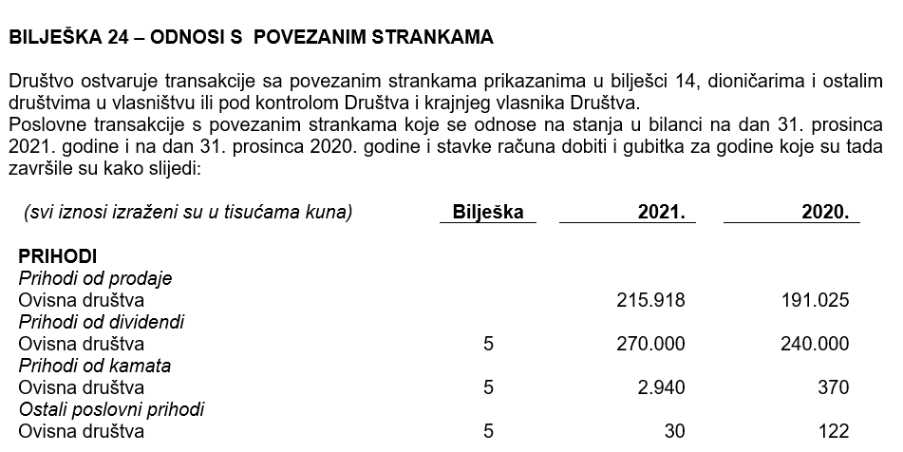
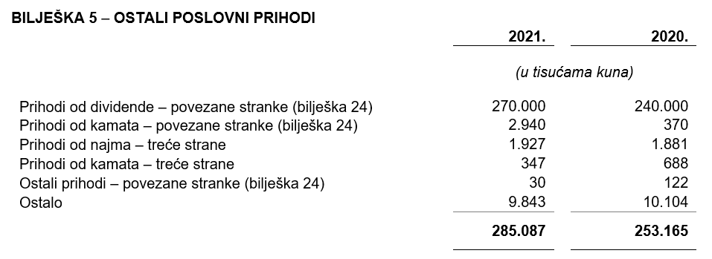

Društvo nema dugovanja koja dospijevaju nakon više od pet godina.
Na dan 31. prosinca 2021. godine Društvo nema kredita primljenih od financijskih ustanova. Na dan 31. prosinca 2020. godine krediti financijskih ustanova bili su osigurani udjelima u ovisnom društvu Atlantic Trade d.o.o. Zagreb te njegovim ovisnim društvima: Atlantic Droga Kolinska d.o.o., Ljubljana, Atlantic Grand d.o.o., Beograd i Atlantic Štark d.o.o., Beograd. Ukupna vrijednost neto imovine Atlantic Trade d.o.o. na sub-konsolidiranoj razini na dan 31. prosinca 2020. godine iznosila je 2.156.122 tisuća kuna.
U 2021. godini u Društvu je bilo zaposleno prosječno 177 radnika (2020.: 170). Društvo ne prati zaposlenike po kategorijama.
NIje bilo kapitalizacije plaća u 2021. godini.
U 2021. godini članovi Uprave po osnovi plaće i godišnjeg bonusa zaprimili su ukupan bruto iznos od 20.119 tisuća kuna (2020.: 17.794 tisuće kuna).
Članovi Nadzornog odbora Društva nagrađeni su za svoj rad te imaju pravo na nagradu koja je primjerena vremenu njihova angažmana, poslovima koje obavljaju te stanju i poslovanju Društva. Slijedom navedenog, u 2021. godini članovima Nadzornog odbora isplaćene su naknade u sljedećim bruto iznosima: g. Zdenku Adroviću ukupno bruto 360.000,00 kuna; g. Siniši Petroviću ukupno bruto 240.000,00 kuna; gđi. Anji Svetini Nabergoj ukupno bruto 180.000,00 kuna, gđi. Moniki Schulze ukupno bruto 180.000,00 kuna, g. Franzu Jozefu Flosbachu ukupno bruto 180.000,00 kuna; g. Aleksandru Pekeču ukupno bruto 180.000,00 kuna, te g. Larsu Peteru Håkanssonu ukupno 180.000,00 kuna.
Članovi Komisija Nadzornog odbora, koji nisu ujedno i članovi Nadzornog odbora, za svoj rad i doprinos funkcioniranju Nadzornog odbora Atlantic Grupe ostvarili su pravo na naknadu. U 2021. godini na ime naknade je isplaćeno gđi. Nini Tepeš ukupno bruto 30.000,00 kuna, g. Marku Lesiću ukupno bruto 12.000,00 kuna, a g. Zoranu Sušnju ukupno bruto 30.000,00 kuna.
Rezerviranja za odgođeni porez, stanja odgođenog poreza na kraju poslovne godine i kretanja tih stanja tijekom poslovne godine prikazana su u bilješki 21 uz financijske izvještaje.
Društvo nema sudjelujućih interesa.
NIje bilo transakcija upisa dionica niti udjela tijekom poslovne godine u okviru odobrenog kapitala.
Ne postoji više redova dionica.
Društvo nema potvrda o sudjelovanja, konvertibilnih zadužnica, jamstava, opcija ili sličnih vrijednosnica ili prava.
Društvo nema udjela u društvima s neograničenom odgovornosti.
Konsolidirani financijski izvještaji izdavatelja su najveća grupa društava te Izdavatelj nije kontrolirani član niti jedne grupe.
Revidirani odvojeni i konsolidirani financijski izvještaji za 2021. godinu će se uputiti Nadzornom odboru na ispitivanje i predložiti da Nadzorni odbor da svoju suglasnost na iste na sjednici zakazanoj prema objavljenom kalendaru događanja (4. svibnja 2022.). Po donošenju odluke Nadzornog odbora, Uprava Društva će istovremeno, na sjednici Nadzornog odbora zakazanoj prema objavljenom kalendaru događanja (4. svibnja 2022.), Nadzornom odboru uputiti Prijedlog odluke o upotrebi dobiti radi zauzimanja stava. Odluka Nadzornog odbora Društva o suglasnosti na godišnje izvještaje i, posljedično, prijedlog Uprave i Nadzornog odbora o upotrebi dobiti, objavit će se sukladno članku 463. stavku 4. Zakona o tržišta kapitala.
Transakcije s ostalim povezanim stranama objavljene su u bilješki 24 uz revidirane financijske izvještaje.
Nema značajnih događaja koji su nastupili nakon datuma bilance i nisu odraženi u računu dobiti i gubitka ili bilanci.
Naknade za zakonom propisanu reviziju financijskih izvještaja Društva iznosile su 1.333 tisuće kuna (2020.: 1.283 tisuće kuna) dok su naknade za ostale usluge iznosile 90 tisuća kuna (2020.: 153 tisuće kuna). Ostale usluge odnose se na pretplatu na online platformu za edukaciju, Izvješće o primicima Uprave i Nadzornog odbora te na izvještaje o povezanim stranama. Naknada za porezne usluge u 2021. godini nije bilo, a u 2020. godini iste su iznosile 319 tisuća kuna.
Obveze po najmovima proizašle iz primjene MSFI 16 iskazane su u sklopu AOP 103 i AOP 115, a pravo na korištenje imovine u sklopu pozicija AOP 12 i AOP 13.
Rezerviranja se iskazuju unutar obveza po ročnosti pa su tako dugoročna rezerviranja iskazana u sklopu AOP 107, a kratkoročna u sklopu AOP 123. Detalji za rezerviranja su objavljeni u bilješki 22 uz revidirane financijske izvještaje.

